Titel
Statistischer Bericht


Grunddaten der Krankenhäuser
2022
EVAS-Nummer 23111
Ergänzung zur Datenbank GENESIS-Online

Erschienen am 4. Oktober 2023, Tabellen 23111-10, 23111-15 und csv-23111-10, csv-23111-15 korrigiert am 10.07.2024

GENESIS-Online
zur Inhaltsübersicht
Für den Bereich Grunddaten der Krankenhäuser sind in GENESIS-Online folgende Abrufmöglichkeiten gegeben:
Code | Inhalt | Zeitraum
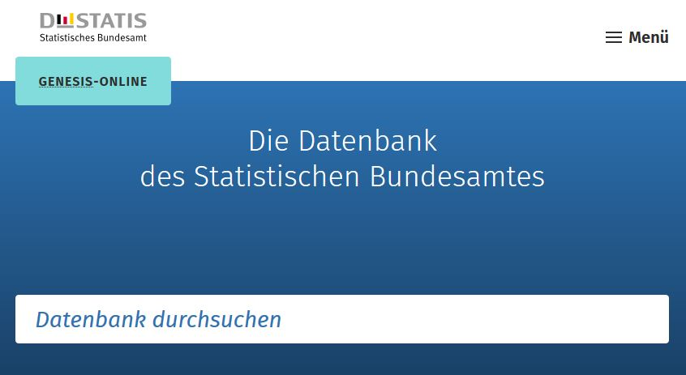
23111-0001 | Krankenhäuser, Betten, Patienten: Deutschland, Jahre | Jährlich ab 1991
23111-0002 | Personal in Krankenhäusern: Deutschland, Stichtag | Jährlich ab 1991

Geben Sie den Code
(z. B. 12345-0005) in das Suchfenster der Datenbank GENESIS-Online ein.

